Sheet1
首先明确两个概念：距离、芯片中心

距离：
左侧是芯片盘示意，其中灰色格子代表中心（12,6），蓝色格子代表不能放置芯片的区域（这可能是电源，其他芯片，或者镂空区域）。
格子上的数字代表离中心灰格子的距离。
 | 1 | 2 | 3 | 4 | 5 | 6 | 7 | 8 | 9 | 10 | 11
1
2
3
4
5
6
7
8
9
10 |  |  |  | 2 | 2 | 2 | 2 | 2
11 |  |  |  | 2 | 1 | 1 | 1 | 2
12 |  |  |  | 2 | 1 | 0 | 1 | 2
13 |  |  |  | 2 | 1 | 1 | 1 | 2
14 |  |  |  | 2 | 2 | 2 | 2 | 2
15
16
17
18
19
20
21
22
23

芯片中心：
左侧代表芯片，芯片是一个3×3的布局，并不是所有区域都会填充芯片实体。图示中褐色代表芯片实体。
芯片的中心juice比较好理解了。芯片中心并不一定有实体。

...

初始位置算法：
按芯片盘各格离中心距离（数字），依次作为尝试放置的位置，把芯片按中心对其相应尝试放置的位置。如果不能放置，继续寻找下一个位置。
以下为示例

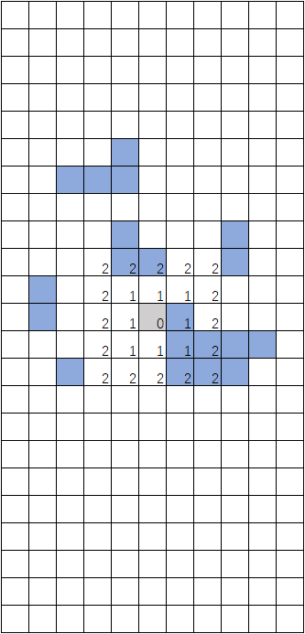

找下一个位置，因为距离0只有1个，所以下次找到距离为1的（其中一个）位置。尝试放置，依然放置失败。
注意，即使该位置本身有其他占位，也会尝试以该位置为中心放置芯片。
继续寻找距离1的位置，直到寻找到这个位置，发现可以放下，放置成功，过程结束。
如果该过程始终没有找到合适的位置（一直寻找到了芯片盘最大距离依然没有找到），判断不能放置
将芯片对其距离0的位置，发现不能放置

